領収書
 | ヤフオクのレシートはお店の情報ではなく、お客さんの情報を入力する
 | この場合は、電話番号0362140743、店名：ヤフオク!

 | 商品の内訳を確認して税率対象のものかを確認する。

 | 税率は8%セントではない。特に指定がないので10%に1円をつける。税額は空欄でよい

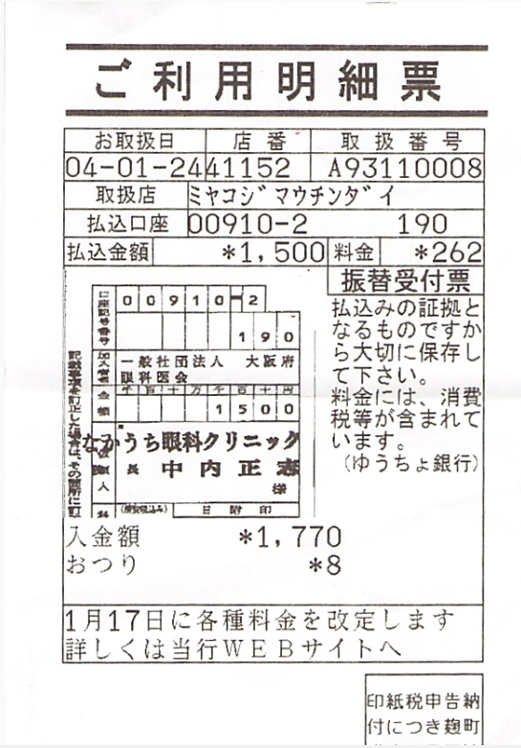

 |  |  |  | 令和4年

 |  |  |  | 足した金額。10%につける

 |  |  |  | 店名

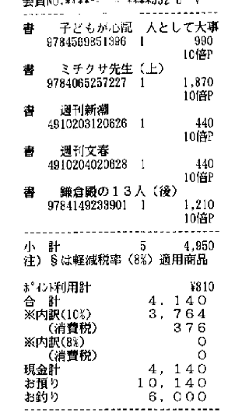

 |  | ポイントで引かれる前の金額を入力。4950

Amazonの支払い明細書
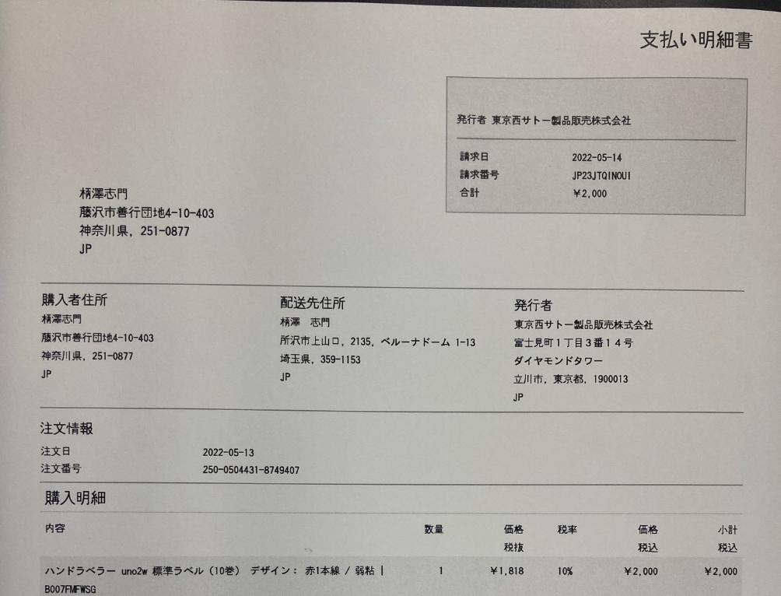

 |  |  |  |  | 発行者を店名にする

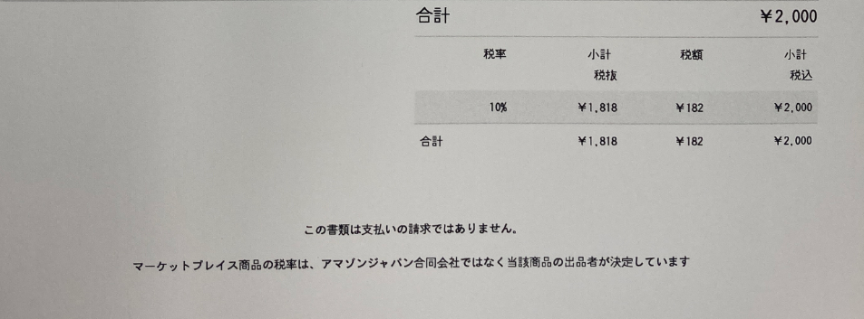

 |  |  |  |  | なぜか税抜きを選ぶ。

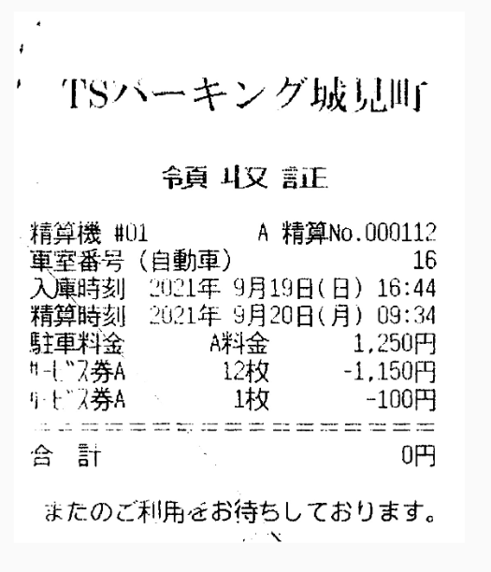

 |  |  |  | 精算時刻を入れる

 |  |  |  | 駐車券は割引後の金額を入れる
 |  |  |  | 10%でよい

軽油の領収書
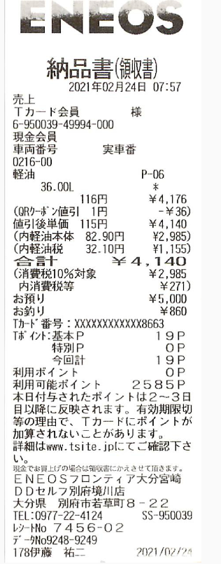

 |  |  | 軽油の場合は複数の税率ありとする

 |  |  | 10%にこの金額

 |  |  | 非課税対象にこの金額

 |  | ENEOS エネオスフロンティア大分宮崎DDセルフ別府境川店と書かないとだめらしい

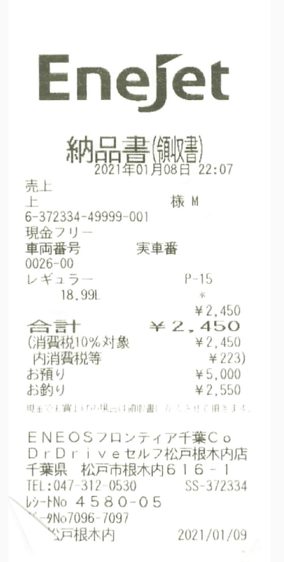

 |  |  | EneJet ENEOSフロンティア千葉Co DrDriveセルフ松戸根木内店

店舗名とブランド名が分かれている
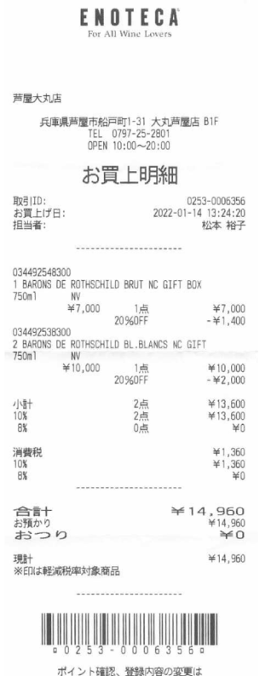

 |  | ENOTECA 芦屋大丸店

 |  | なぜか税抜きを選択

